상품제안서
타이틀리스트 25 pro v1x 3구 | 상품코드: F32873

 |  |  |  |  |  |  | 02-412-0044 | www.easy1.co.kr
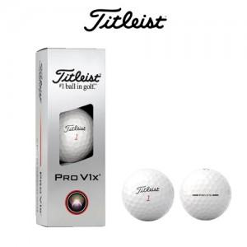

【상세/제작정보】

【인쇄/포장옵션】 | 풀칼라 / 포장지포장

【공급단가】 | 수량 | 50~ | 100~ | 300~ | 500~ | 1,000~
*VAT별도 | 단가 | 18,120원 | 17,810원 | 17,360원 | 17,060원 | 16,610원

【상품 URL】 | https://www.easy1.co.kr:443/src/goods_detail.php?gdno=32873

